Đăng nhập
Project Name | Xây Dựng Website SmartOrder – Đặt Bàn, Gọi Món Qua QR Code Và AI Gợi Ý Món Ăn.
Module Code | Đăng nhập
 | Hoàn thành | Lỗi | Chưa kiểm tra | Bị chặn | Tổng lần kiểm tra
Round 1 | 9 |  | 0 | 0 | 9
Round 2 | 0 | 0 | 0 | 0 | 0
 | 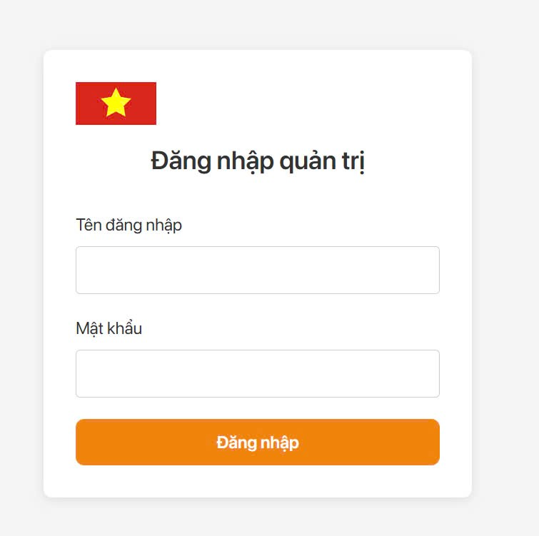
Test Case ID | Mô tả | Hành động | Điều kiện tiên quyết | Kết quả mong đợi | Kết quả thực tế | Kết quả |  |  | Chú thích
 |  |  |  |  |  | Vòng 1
 |  |  |  |  |  | Trạng thái | Ngày kiểm tra | Người kiểm tra
GUI_SHOW Trang đăng nhập
GUI-DN01 | [Tên đăng nhập]TextBox |  |  | -Text color : black -Status : enable | -Text color : black -Status : enable | Passed | 2025-04-04 | Linh
GUI-DN02 | [Mật khẩu] Textbox |  |  | -Text color : black -Status : enable | -Text color : black -Status : enable | Passed | 2025-04-04 | Linh
GUI-DN03 | [Đăng nhập] Button |  |  | -Color : orange -Status : enable | -Color : orange -Status : enable | Passed | 2025-04-04 | Linh
FUNCTION_SHOW Trang đăng nhập
FUNC-DN01 | Xác thực trang đăng nhập đang hiển thị | 1. Khởi động trang Admin. 2 .Hiển thị trang đăng nhập. | Truy cập vào hệ thống | Hiển thị trang đăng nhập . | Hiển thị trang đăng nhập . | Passed | 2025-04-07 | Linh
FUNC-DN02 | Đăng nhập thành công vào trang admin | 1. Nhập email : admin@gmail.com. 2. Nhâp password: password. 3.Nhấn nút "Đăng nhập" | Truy cập vào hệ thống | Thông báo đăng nhập thành công, sau đó hiển thị trang Admin | Thông báo đăng nhập thành công, sau đó hiển thị trang Admin | Passed | 2025-04-07 | Linh
FUNC-DN03 | Kiểm tra đăng nhập thất bại khi điền sai Email hoặc Password | 1.Nhập Email :adijia 2.Nhập Password: quiFHUIf 3. Nhấn nút "Đăng nhập" | Truy cập vào hệ thống | Hệ thống không chấp nhận đăng nhập | Hệ thống không chấp nhận đăng nhập | Passed | 2025-04-07 | Linh
FUNC-DN04 | Kiểm tra đăng nhập không thành công vì để trống trường "Password". | 1 .Nhập Email "admin@gmail.com" 2. Không nhập Password "". 3. Click "Đăng nhập". | Truy cập vào hệ thống | Hệ thống không chấp nhận đăng nhập | Hệ thống không chấp nhận đăng nhập | Passed | 2025-04-07 | Linh
FUNC-DN05 | Kiểm tra đăng nhập không thành công vì để trống trường "Email" | 1 .Không nhập Email 2. Nhập Password "123456" 3. Click "Đăng nhập". | Truy cập vào hệ thống | Hệ thống không chấp nhận đăng nhập | Hệ thống không chấp nhận đăng nhập | Passed | 2025-04-07 | Linh
FUNC-DN06 | Kiểm tra đăng nhập không thành công vì để trống tất cả các trường dữ liêu | 1 .Không nhập Email " " 2. Không nhập Password "" 3. Click "Đăng nhập". | Truy cập vào hệ thống | Hệ thống không chấp nhận đăng nhập | Hệ thống không chấp nhận đăng nhập | Passed | 2025-04-07 | Linh

Tìm Kiếm
Project Name | Xây Dựng Website SmartOrder – Đặt Bàn, Gọi Món Qua QR Code Và AI Gợi Ý Món Ăn.
Module Code | Tìm kiếm
 | Hoàn thành | Lỗi | Chưa kiểm tra | Bị chặn | Tổng lần kiểm tra
Round 1 | 3 | 0 | 0 | 0 | 10
Round 2 | 0 | 0 | 0 | 0 | 0

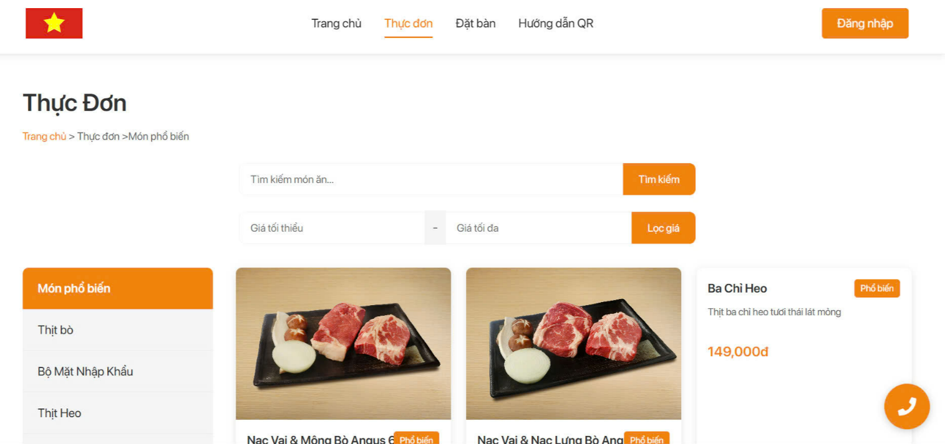
Test Case ID | Mô tả | Quy trình | Kết quả mong đợi | Kết quả thực tế | Kết quả |  |  | Chú thích
 |  |  |  |  | Vòng 1
 |  |  |  |  | Trạng thái | Ngày kiểm tra | Người kiểm tra
GUI_SHOW Đăng ký
GUI-TK01 | [Tìm kiếm món ăn] Textbox |  | -Label : black -Status : enable | -Label : black -Status : enable | Passed | 2025-04-11 | Trang
GUI-TK02 | [Tìm kiếm]Button |  | -Color : organe -Status : enable | -Color : organe -Status : enable | Passed | 2025-04-11 | Trang
FUNCTION_SHOW Tìm kiếm
FUNC-TK01 | Tìm kiếm món ăn thành công | 1. Truy cập vào trang web 2. Nhập món cần tìm. 3. Bấm nút Tìm kiếm | Hệ thống hiển thị các món ăn dựa theo từ tìm kiếm | Hệ thống hiển thị các món ăn dựa theo từ tìm kiếm | Passed | 2025-04-11 | Trang

Quét mã QR gọi món
Project Name | Xây Dựng Website SmartOrder – Đặt Bàn, Gọi Món Qua QR Code Và AI Gợi Ý Món Ăn.
Module Code | Quét mã QR gọi món
 | Hoàn thành | Lỗi | Chưa kiểm tra | Bị chặn | Tổng lần kiểm tra
Round 1 | 9 | 0 | 0 | 0 | 9
Round 2 | 0 | 0 | 0 | 0 | 0

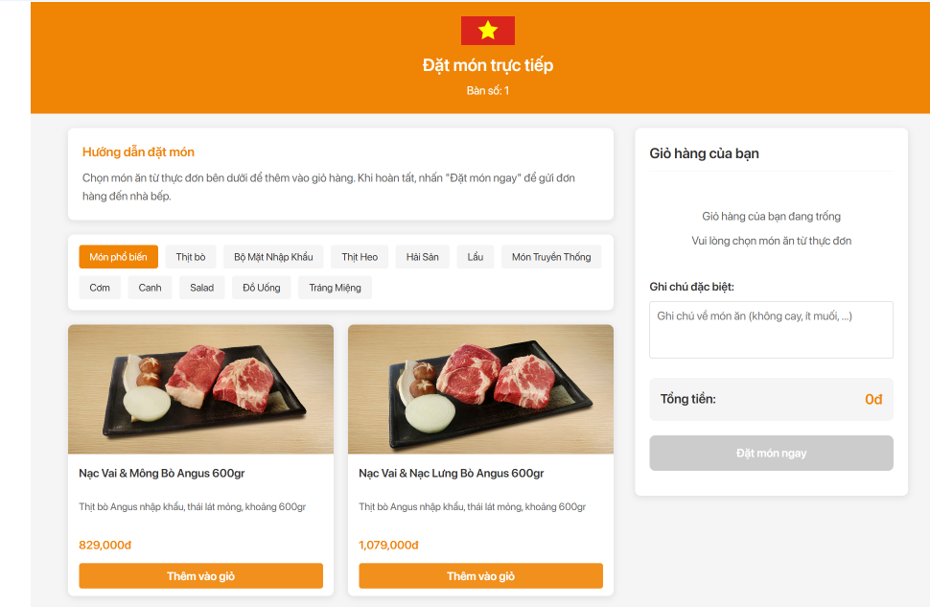
Test Case ID | Mô tả | Hành động | Điều kiện tiên quyết | Kết quả mong đợi | Kết quả thực tế | Kết quả |  |  | Chú thích
 |  |  |  |  |  | Vòng 1
 |  |  |  |  |  | Trạng thái | Ngày kiểm tra | Người kiểm tra
GUI_SHOW Trang Quét mã QR gọi món
GUI-QR01 | [Thêm vào giỏ]Button |  |  | Button : orange Status : enable | Button : orange Status : enable | Passed | 2025-04-08 | Trang
GUI-QR02 | [Đặt món ngay]Button |  |  | Button : orange Status : enable | Button : orange Status : enable | Passed | 2025-04-08 | Trang
GUI-QR03 | [Ghi chú]TextBox |  |  | Button : orange Status : enable | Button : orange Status : enable | Passed | 2025-04-08 | Trang
GUI-QR04 | [Món phổ biến] Button |  |  | Button : orange Status : enable | Button : orange Status : enable | Passed | 2025-04-08 | Trang
FUNCTION_SHOW Quét mã QR gọi món
FUNC-QR01 | Kiểm tra Thêm vào giỏ thành công | 1.Quét mã Qr được cấp cho mỗi bàn 2.Chọn món ăn 3.Nhấn vào "Thêm vào giỏ" | Nhập đầy đủ và đúng các trường yêu cầu | Danh sách món ăn sẽ hiển thị bên "Giỏ hàng của bạn" | Danh sách món ăn sẽ hiển thị bên "Giỏ hàng của bạn" | Passed | 2025-04-08 | Ân
FUNC-QR02 | Kiểm tra chọn Món phổ biến thành công | 1.Quét mã Qr được cấp cho mỗi bàn 2.Chọn món phổ biến | Nhập đầy đủ và đúng các trường yêu cầu | Hiển thị danh sách các món theo tiêu chí đã chọn | Hiển thị danh sách các món theo tiêu chí đã chọn | Passed | 2025-04-08 | Ân
FUNC-QR03 | Kiểm tra Đặt món thành công | 1.Quét mã Qr được cấp cho mỗi bàn 2.Chọn món ăn 3.Nhấn vào "Thêm vào giỏ" 4.Tuỳ chỉnh số lượng món 5.Thêm ghi chú về món ăn 6.Nhấn nút "Đặt món ngay" | Nhập đầy đủ và đúng các trường yêu cầu | Đặt món thành công | Đặt món thành công | Passed | 2025-04-08 | Ân
FUNC-QR04 | Kiểm tra Đặt món thất bại vì không thêm món vào giỏ hàng | 1.Quét mã Qr được cấp cho mỗi bàn 2.Nhấn nút "Đặt món ngay" | Không thêm món nào vào giỏ hàng | Đặt món thất bại | Đặt món thất bại | Passed | 2025-04-08 | Ân
FUNC-QR05 | Kiểm tra Đặt món thành công khi không nhập vào ô "Ghi chú" | 1.Quét mã Qr được cấp cho mỗi bàn 2.Chọn món ăn 3.Nhấn vào "Thêm vào giỏ" 4.Tuỳ chỉnh số lượng món 5.Nhấn nút "Đặt món ngay" | Để trống trường Ghi chú không nhập | Đặt món thành công | Đặt món thành công | Passed | 2025-04-08 | Ân

Đặt Bàn
Project Name | Xây Dựng Website SmartOrder – Đặt Bàn, Gọi Món Qua QR Code Và AI Gợi Ý Món Ăn.
Module Code | Đặt bàn
 | Hoàn thành | Lỗi | Chưa kiểm tra | Bị chặn | Tổng lần kiểm tra
Round 1 | 21 | 0 | 0 | 0 | 21
Round 2 | 0 | 0 | 0 | 0 | 0

 | 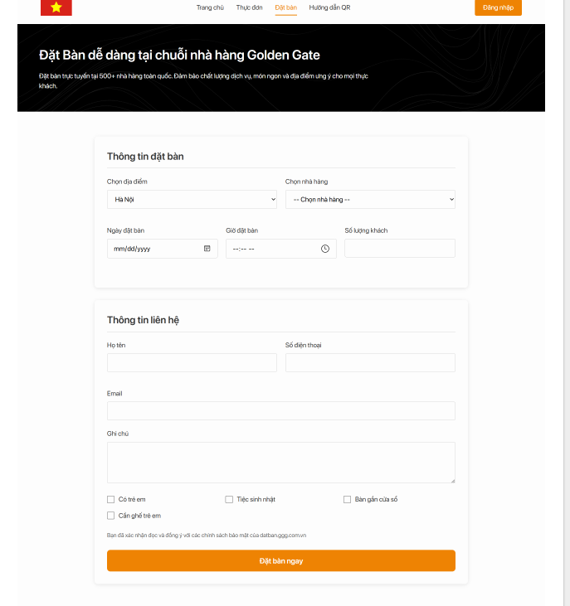
Test Case ID | Mô tả | Hành động | Điều kiện tiên quyết | Kết quả mong đợi | Kết quả thực tế | Kết quả |  |  | Chú thích
 |  |  |  |  |  | Vòng 1
 |  |  |  |  |  | Trạng thái | Ngày kiểm tra | Người kiểm tra
GUI_SHOW Trang Đặt bàn
GUI-ĐB01 | [Họ tên]TextBox |  |  | Text : black Status : enable | Text : black Status : enable | Passed | 2025-04-08 | Linh
GUI-ĐB02 | [Số điện thoại]TextBox |  |  | Text : black Status : enable | Text : black Status : enable | Passed | 2025-04-08 | Linh
GUI-ĐB03 | [Email]TextBox |  |  | Text : black Status : enable | Text : black Status : enable | Passed | 2025-04-08 | Linh
GUI-ĐB04 | [Có trẻ em ] CheckBox |  |  | Text : black Status : enable | Text : black Status : enable | Passed | 2025-04-08 | Linh
GUI-ĐB05 | [Tiệc sinh nhật ] CheckBox |  |  | Text : black Status : enable | Text : black Status : enable | Passed | 2025-04-08 | Linh
GUI-ĐB06 | [Bàn gần cửa sổ ] CheckBox |  |  | Text : black Status : enable | Text : black Status : enable | Passed | 2025-04-08 | Linh
GUI-ĐB07 | [Cần ghế trẻ em ] CheckBox |  |  | Text : black Status : enable | Text : black Status : enable | Passed | 2025-04-08 | Linh
GUI-ĐB08 | [Chọn địa điểm]Option |  |  | Text : black Status : enable | Text : black Status : enable | Passed | 2025-04-08 | Linh
GUI-ĐB09 | [Chọn nhà hàng] Option |  |  | Text : black Status : enable | Text : black Status : enable | Passed | 2025-04-08 | Linh
GUI-ĐB10 | [Ngày đặt bàn] Input |  |  | Text : black Status : enable | Text : black Status : enable | Passed | 2025-04-08 | Linh
GUI-ĐB11 | [Giờ đặt bàn] Input |  |  | Text : black Status : enable | Text : black Status : enable | Passed | 2025-04-08 | Linh
GUI-ĐB12 | [Số lượng khách] TextBox |  |  | Text : black Status : enable | Text : black Status : enable | Passed | 2025-04-08 | Linh
GUI-ĐB13 | [Đặt bàn ngay] Button |  |  | Color : orange Status : enable | Color : orange Status : enable | Passed | 2025-04-08 | Linh
FUNC_SHOW Trang đơn thuốc
FUNC-ĐB01 | Kiểm tra đặt bàn thành công | 1.Truy cập trang web 2.Chọn địa điểm 3.Chọn nhà hàng 4.Chọn ngày đặt bàn 5.Chọn giờ đặt bàn 6.Nhập số lượng khách 7.Nhập họ tên 8.Nhập số điện thoại 9.Nhập Email 10.Nhập ghi chú 11.Chọn thêm các dịch vụ nếu cần 12.Nhấn nút "Đặt bàn ngay" | Truy cập trang web | Đặt bàn thành công | Đặt bàn thành công | Passed | 2025-04-08 | Vương
FUNC-ĐB02 | Kiểm tra đặt bàn không thành công vì không chọn nhà hàng | 1.Truy cập trang web 2.Chọn địa điểm 3.Không chọn nhà hàng 4.Chọn ngày đặt bàn 5.Chọn giờ đặt bàn 6.Nhập số lượng khách 7.Nhập họ tên 8.Nhập số điện thoại 9.Nhập Email 10.Nhập ghi chú 11.Chọn thêm các dịch vụ nếu cần 12.Nhấn nút "Đặt bàn ngay" | Để trống trường chọn nhà hàng | Đặt bàn thất bại | Đặt bàn thất bại | Passed | 2025-04-08 | Vương
FUNC-ĐB03 | Kiểm tra đặt bàn không thành công vì không nhập ngày đặt bàn | 1.Truy cập trang web 2.Chọn địa điểm 3.Chọn nhà hàng 4.Không chọn ngày đặt bàn 5.Chọn giờ đặt bàn 6.Nhập số lượng khách 7.Nhập họ tên 8.Nhập số điện thoại 9.Nhập Email 10.Nhập ghi chú 11.Chọn thêm các dịch vụ nếu cần 12.Nhấn nút "Đặt bàn ngay" | Để trống trường chọn ngày | Đặt bàn thất bại | Đặt bàn thất bại | Passed | 2025-04-08 | Vương
FUNC-ĐB04 | Kiểm tra đặt bàn không thành công vì không nhập giờ đặt bàn | 1.Truy cập trang web 2.Chọn địa điểm 3.Chọn nhà hàng 4.Chọn ngày đặt bàn 5.Không chọn giờ đặt bàn 6.Nhập số lượng khách 7.Nhập họ tên 8.Nhập số điện thoại 9.Nhập Email 10.Nhập ghi chú 11.Chọn thêm các dịch vụ nếu cần 12.Nhấn nút "Đặt bàn ngay" | Để trống trường chọn giờ | Đặt bàn thất bại | Đặt bàn thất bại | Passed | 2025-04-08 | Vương
FUNC-ĐB05 | Kiểm tra đặt bàn không thành công vì không nhập số lượng khách | 1.Truy cập trang web 2.Chọn địa điểm 3.Chọn nhà hàng 4.Chọn ngày đặt bàn 5.Chọn giờ đặt bàn 6.Không nhập số lượng khách 7.Nhập họ tên 8.Nhập số điện thoại 9.Nhập Email 10.Nhập ghi chú 11.Chọn thêm các dịch vụ nếu cần 12.Nhấn nút "Đặt bàn ngay" | Để trống trường nhập số lượng khách | Đặt bàn thất bại | Đặt bàn thất bại | Passed | 2025-04-08 | Vương
FUNC-ĐB06 | Kiểm tra đặt bàn không thành công vì không nhập trường họ tên | 1.Truy cập trang web 2.Chọn địa điểm 3.Chọn nhà hàng 4.Chọn ngày đặt bàn 5.Chọn giờ đặt bàn 6.Nhập số lượng khách 7.Không nhập họ tên 8.Nhập số điện thoại 9.Nhập Email 10.Nhập ghi chú 11.Chọn thêm các dịch vụ nếu cần 12.Nhấn nút "Đặt bàn ngay" | Để trống trường họ tên | Đặt bàn thất bại | Đặt bàn thất bại | Passed | 2025-04-08 | Vương
FUNC-ĐB07 | Kiểm tra đặt bàn không thành công vì không nhập trường số điện thoại | 1.Truy cập trang web 2.Chọn địa điểm 3.Chọn nhà hàng 4.Chọn ngày đặt bàn 5.Chọn giờ đặt bàn 6.Nhập số lượng khách 7.Nhập họ tên 8.Không nhập số điện thoại 9.Nhập Email 10.Nhập ghi chú 11.Chọn thêm các dịch vụ nếu cần 12.Nhấn nút "Đặt bàn ngay" | Để trống trường họ số điện thoại | Đặt bàn thất bại | Đặt bàn thất bại | Passed | 2025-04-08 | Vương
FUNC-ĐB08 | Kiểm tra đặt bàn không thành công vì không nhập trường email | 1.Truy cập trang web 2.Chọn địa điểm 3.Chọn nhà hàng 4.Chọn ngày đặt bàn 5.Chọn giờ đặt bàn 6.Nhập số lượng khách 7.Nhập họ tên 8.Nhập số điện thoại 9.Không nhập Email 10.Nhập ghi chú 11.Chọn thêm các dịch vụ nếu cần 12.Nhấn nút "Đặt bàn ngay" | Để trống trường email | Đặt bàn thất bại | Đặt bàn thất bại | Passed | 2025-04-08 | Vương

Quản lý Menu
Project Name | Xây Dựng Website SmartOrder – Đặt Bàn, Gọi Món Qua QR Code Và AI Gợi Ý Món Ăn.
Module Code | Quản lý menu
 | Hoàn thành | Lỗi | Chưa kiểm tra | Bị chặn | Tổng lần kiểm tra
Round 1 | 14 | 0 | 0 | 0 | 14
Round 2 | 0 | 0 | 0 | 0 | 0
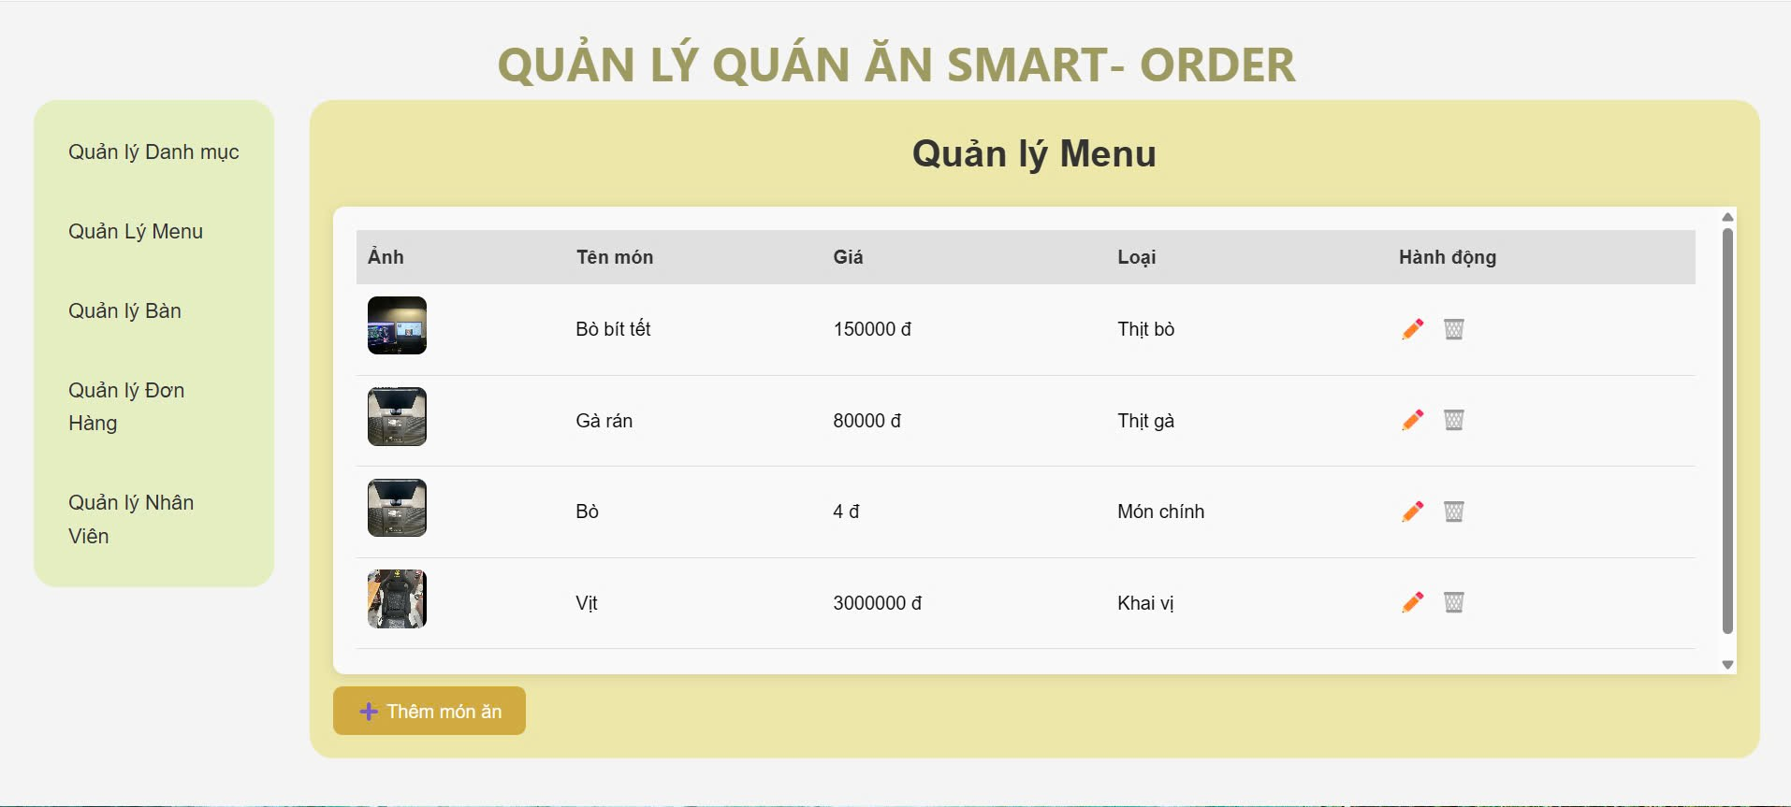 |  |  | 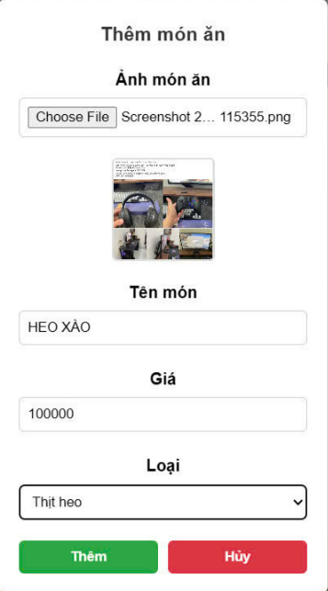 | 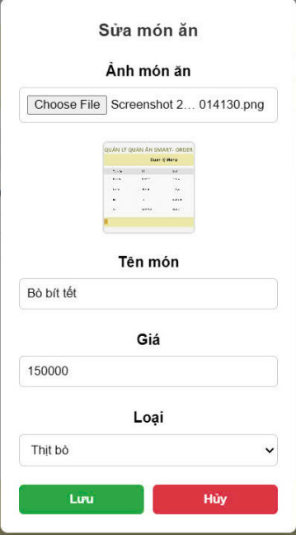
Test Case ID | Mô tả | Hành động | Điều kiện tiên quyết | Kết quả mong đợi | Kết quả thực tế | Kết quả |  |  | Chú thích
 |  |  |  |  |  | Vòng 1
 |  |  |  |  |  | Trạng thái | Ngày kiểm tra | Người kiểm tra
GUI_SHOW Trang Quản lý menu
GUI-QLMN01 | [Quản lý danh mục]Menu |  |  | Text : black Status : enable | Text : black Status : enable | Passed | 2025-04-09 | Trang
GUI-QLMN02 | [Quản lý menu]Menu |  |  | Text : black Status : enable | Text : black Status : enable | Passed | 2025-04-09 | Trang
GUI-QLMN03 | [Quản lý bàn]Menu |  |  | Text : black Status : enable | Text : black Status : enable | Passed | 2025-04-09 | Trang
GUI-QLMN04 | [Quản lý đơn hàng]Menu |  |  | Text : black Status : enable | Text : black Status : enable | Passed | 2025-04-09 | Trang
GUI-QLMN05 | [Quản lý nhân viên]Menu |  |  | Text : black Status : enable | Text : black Status : enable | Passed | 2025-04-09 | Trang
GUI-QLMN06 | [Edit] Button |  |  | Button : fa-pen Status : enable | Button : fa-pen Status : enable | Passed | 2025-04-09 | Trang
GUI-QLMN07 | [Delete] Button |  |  | Button : fa-trash Status : enable | Button : fa-trash Status : enable | Passed | 2025-04-09 | Trang
GUI-QLMN08 | [Thêm món ăn ] Button |  |  | Button : orange Status : enable | Button : orange Status : enable | Passed | 2025-04-09 | Trang
GUI-QLMN09 | [Danh sách món ăn]Table |  |  | Table : yellow Status : enable | Table : yellow Status : enable | Passed | 2025-04-09 | Trang
FUNCTION_SHOW Trang Quản lý menu
FUNC-QLMN01 | Kiển tra hiển thị thêm món ăn thành công | 1.Vào trang chủ dành cho Admin 2.Chọn chức năng Quản lý menu 3.Nhấn nút "Thêm món ăn" | Đăng nhập vào website | Hiển thị trang thêm món | Hiển thị trang thêm món | Passed | 2025-04-09 | Ân
FUNC-QLMN02 | Kiểm tra thêm món ăn thành công | 1.Vào trang chủ dành cho Admin 2.Chọn chức năng Quản lý menu 3.Nhấn nút "Thêm món ăn" 4.Hiển thị trang thêm món ăn 5.Chọn ảnh món ăn 6.Nhập tên món ăn 7.Nhập giá món ăn 8.Chọn loại món ăn 9.Nhấn nút "Thêm" | Nhập đầy đủ và đúng các yêu cầu | Thêm món ăn thành công | Thêm món ăn thành công | Passed | 2025-04-09 | Ân
FUNC-QLMN03 | Kiểm tra thêm món ăn không thành công vì không nhập tên món | 1.Vào trang chủ dành cho Admin 2.Chọn chức năng Quản lý menu 3.Nhấn nút "Thêm món ăn" 4.Hiển thị trang thêm món ăn 5.Chọn ảnh món ăn 6.Không nhập tên món ăn 7.Nhập giá món ăn 8.Chọn loại món ăn 9.Nhấn nút "Thêm" | Không nhập tên món ăn | Thêm món ăn thất bại | Thêm món ăn thất bại | Passed | 2025-04-09 | Ân
FUNC-QLMN04 | Kiểm tra thêm món ăn không thành công vì không nhập giá món | 1.Vào trang chủ dành cho Admin 2.Chọn chức năng Quản lý menu 3.Nhấn nút "Thêm món ăn" 4.Hiển thị trang thêm món ăn 5.Chọn ảnh món ăn 6.Nhập tên món ăn 7.Không nhập giá món ăn 8.Chọn loại món ăn 9.Nhấn nút "Thêm" | Không nhập tên giá ăn | Thêm món ăn thất bại | Thêm món ăn thất bại | Passed | 2025-04-09 | Ân
FUNC-QLMN05 | Kiểm tra thêm món ăn không thành công vì không chọn ảnh món | 1.Vào trang chủ dành cho Admin 2.Chọn chức năng Quản lý menu 3.Nhấn nút "Thêm món ăn" 4.Hiển thị trang thêm món ăn 5.Không Chọn ảnh món ăn 6.Nhập tên món ăn 7.Nhập giá món ăn 8.Chọn loại món ăn 9.Nhấn nút "Thêm" | Không chọn ảnh món | Không chọn ảnh món | Thêm món thất bại | Passed | 2025-04-09 | Ân
FUNC-QLMN06 | Kiểm tra hiển thị trang sửa món thành công | 1.Vào trang chủ dành cho Admin 2.Chọn chức năng Quản lý menu 3.Nhấn nút "Sửa món" | Đăng nhập vào website | Hiển thị trang sửa món | Hiển thị trang sửa món | Passed | 2025-04-09 | Ân
FUNC-QLMN07 | Kiểm tra sửa món ăn thành công khi sửa tên món ăn | 1.Vào trang chủ dành cho Admin 2.Chọn chức năng Quản lý menu 3.Nhấn nút "Sửa món ăn" 4.Hiển thị trang sửa món ăn 5.Nhập tên món ăn 6.Nhấn nút "Lưu" | Nhập tên món ăn | Sửa món thành công | Sửa món thành công | Passed | 2025-04-09 | Ân
FUNC-QLMN08 | Kiểm tra sửa món ăn thành công khi sửa ảnh món ăn | 1.Vào trang chủ dành cho Admin 2.Chọn chức năng Quản lý menu 3.Nhấn nút "Sửa món ăn" 4.Hiển thị trang sửa món ăn 5.Chọn ảnh món ăn 6.Nhấn nút "Lưu" | Chọn ảnh món ăn | Sửa món thành công | Sửa món thành công | Passed | 2025-04-09 | Ân
FUNC-QLMN09 | Kiểm tra sửa món ăn thành công khi sửa giá món ăn | 1.Vào trang chủ dành cho Admin 2.Chọn chức năng Quản lý menu 3.Nhấn nút "Sửa món ăn" 4.Hiển thị trang sửa món ăn 5.Thay đổi giá món ăn 6.Nhấn nút "Lưu" | Nhập giá món ăn | Sửa món thành công | Sửa món thành công | Passed | 2025-04-09 | Ân
FUNC-QLMN10 | Kiểm tra sửa món ăn thành công khi sửa loại món ăn | 1.Vào trang chủ dành cho Admin 2.Chọn chức năng Quản lý menu 3.Nhấn nút "Sửa món ăn" 4.Hiển thị trang sửa món ăn 5.Thay đổi loại món ăn 6.Nhấn nút "Lưu" | Chọn loại món ăn | Sửa món thành công | Sửa món thành công | Passed | 2025-04-09 | Ân
FUNC-QLMN11 | Kiểm tra sửa món ăn không thành công khi không nhập vào trường nào | 1.Vào trang chủ dành cho Admin 2.Chọn chức năng Quản lý menu 3.Nhấn nút "Sửa món ăn" 4.Hiển thị trang sửa món ăn 5.Nhấn nút "Lưu" | Không nhập vào trường nào | Sửa món thất bại | Sửa món thất bại | Passed | 2025-04-09 | Ân

Quản lý nhân viên
Project Name | Xây Dựng Website SmartOrder – Đặt Bàn, Gọi Món Qua QR Code Và AI Gợi Ý Món Ăn.
Module Code | Quản lý nhân viên
 | Hoàn thành | Lỗi | Chưa kiểm tra | Bị chặn | Tổng lần kiểm tra
Round 1 | 10 | 2 | 0 | 0 | 12
Round 2 | 5 | 0 | 0 | 0 | 5
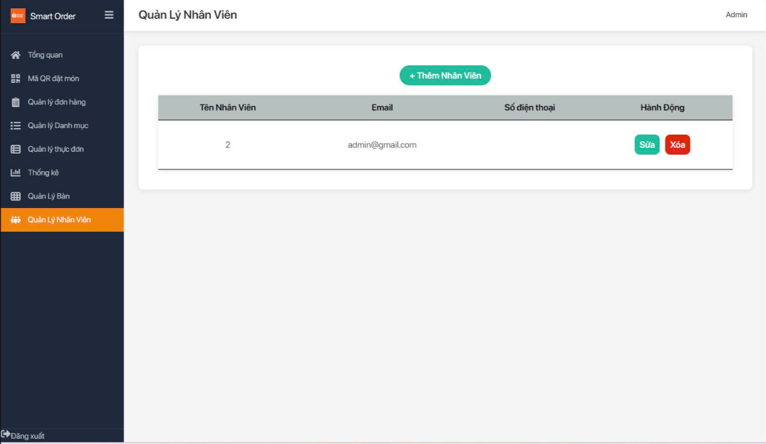 |  |  |  |  | 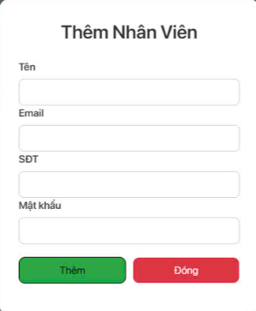 |  | 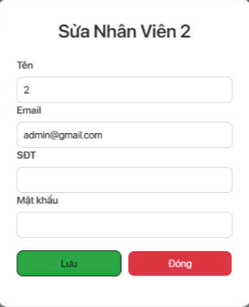
Test Case ID | Mô tả | Hành động | Điều kiện tiên quyết | Kết quả mong đợi | Kết quả thực tế | Kết quả
 |  |  |  |  |  | Vòng 1
 |  |  |  |  |  | Trạng thái | Ngày kiểm tra | Người kiểm tra
GUI_SHOW Trang Quản lý nhân viên
GUI-QLNV01 | [Thêm nhân viên]Button |  |  | Button : green Status : enable | Button : green Status : enable | Passed | 2025-04-09 | Trang
GUI-QLNV02 | [Sửa]Button |  |  | Button : green Status : enable | Button : green Status : enable | Passed | 2025-04-09 | Trang
GUI-QLNV03 | [Xoá]Button |  |  | Button : red Status : enable | Button : red Status : enable | Passed | 2025-04-09 | Trang
GUI-QLNV04 | [Thêm nhân viên]Form |  |  | Hiển thị form đầy đủ | Hiển thị form đầy đủ | Passed | 2025-04-09 | Trang
GUI-QLNV05 | [Sửa nhân viên]Form |  |  | Hiển thị form đầy đủ | Hiển thị form đầy đủ | Passed | 2025-04-09 | Trang
FUNC_SHOW Trang Quản lý nhân viên
FUNC-QLNV01 | Kiểm tra xem khi nhấn nút "Thêm nhân viên" có hiển thị giao diện thêm mới nhân viên không | 1.Vào trang chủ dành cho Admin 2.Chọn chức năng Quản lý nhân viên 3.Nhấn nút "Thêm nhân viên" | Đã đăng nhập vào Admin | Hiển thị giao diện thêm nhân viên | Hiển thị giao diện thêm nhân viên | Passed | 2025-04-10 | Vương
FUNC-QLNV02 | Kiểm tra xem khi nhấn nút "Sửa" có hiển thị giao diện sửa nhân viên không | 1.Vào trang chủ dành cho Admin 2.Chọn chức năng Quản lý nhân viên 3.Chọn nhân viên cần sửa 4.Nhấn nút "Sửa" | Đã đăng nhập vào Admin | Hiển thị giao diện sửa thông tin nhân viên | Hiển thị giao diện sửa thông tin nhân viên | Passed | 2025-04-10 | Vương
FUNC-QLNV03 | Kiểm tra xem khi nhấn nút "Xoá" có hiển thị thông báo xác nhận không | 1.Vào trang chủ dành cho Admin 2.Chọn chức năng Quản lý nhân viên 3.Chọn nhân viên cần xoá 4.Nhấn nút "Xoá" | Đã đăng nhập vào Admin | Hiển thị thông báo xác nhận xoá | Hiển thị thông báo xác nhận xoá | Passed | 2025-04-10 | Vương
FUNC-QLNV04 | Kiểm tra xem khi thêm nhân viên nhưng thiếu trường thì có thêm được không | 1.Vào trang chủ dành cho Admin 2.Chọn chức năng Quản lý nhân viên 3.Nhấn nút "Thêm nhân viên" 4.nhập tất cả trừ 1 input 5. Nhấn nút "Thêm" | Đã đăng nhập vào Admin | Hiển thị thông báo vui lòng nhập đầy đủ thông tin | Hiển thị thông báo vui lòng nhập đầy đủ thông tin | Passed | 2025-04-10 | Vương
FUNC-QLNV05 | Kiểm tra xem khi cập nhật mà không thay đổi mật khẩu thì có cập nhật được không | 1.Vào trang chủ dành cho Admin 2.Chọn chức năng Quản lý nhân viên 3.Chọn nhân viên cần sửa 4. chỉ đổi tên/email/SDT, để trống mật khẩu 4.Nhấn nút "Lưu" | Đã đăng nhập vào Admin | Mật khẩu cũ được giữ nguyên | Mật khẩu cũ được giữ nguyên | Passed | 2025-04-10 | Vương
FUNC-QLNV05 | Kiểm tra xem email đã tồn tại có thêm mới được không | 1.Vào trang chủ dành cho Admin 2.Chọn chức năng Quản lý nhân viên 3.Nhấn nút "Thêm nhân viên" 4.Nhập vào email đã được thêm trước đó 5. Nhấn nút "Thêm" | Đã đăng nhập vào Admin | Hiển thị lỗi email đã tồn tại | Hiển thị lỗi email đã tồn tại | Passed | 2025-04-10 | Vương

Quản lý bàn
Project Name | Xây Dựng Website SmartOrder – Đặt Bàn, Gọi Món Qua QR Code Và AI Gợi Ý Món Ăn.
Module Code | Quản lý bàn
 | Hoàn thành | Lỗi | Chưa kiểm tra | Bị chặn | Tổng lần kiểm tra
Round 1 | 14 | 0 | 0 | 0 | 14
Round 2 | 0 | 0 | 0 | 0 | 0
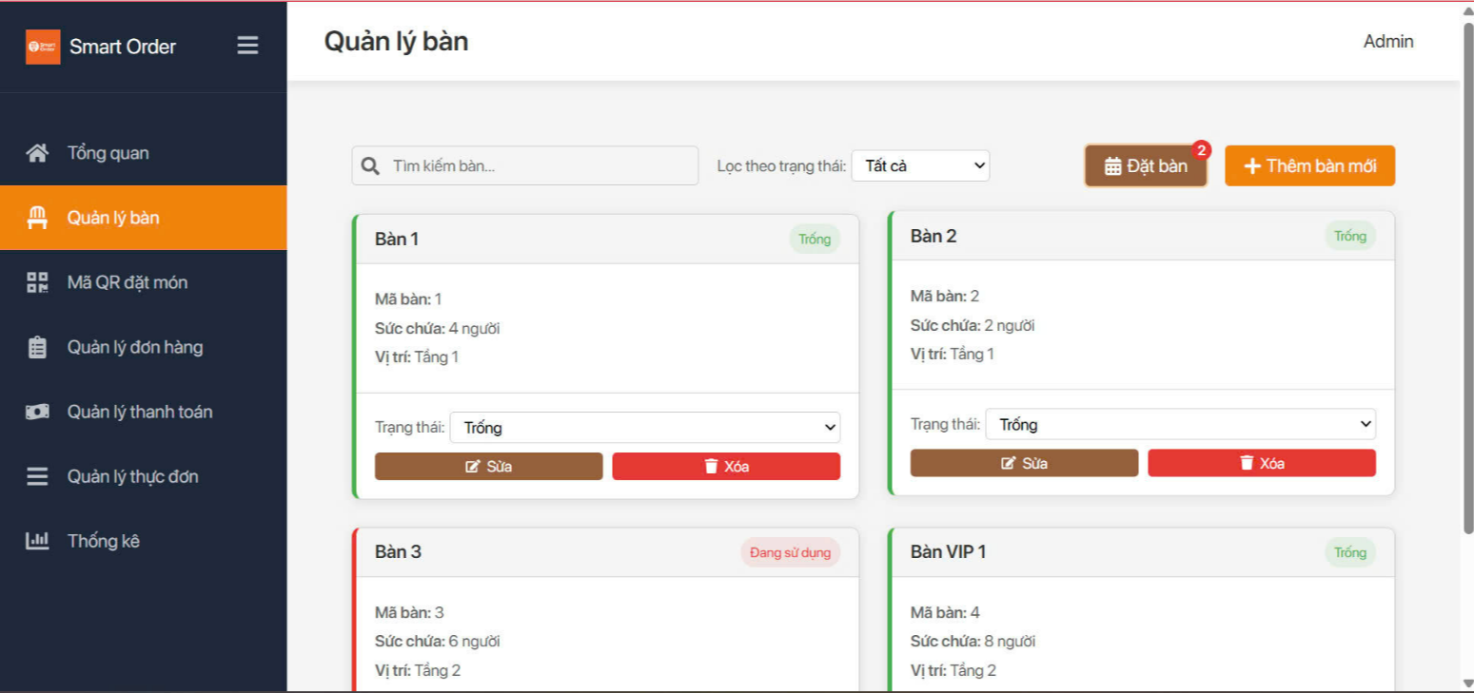 |  |  | 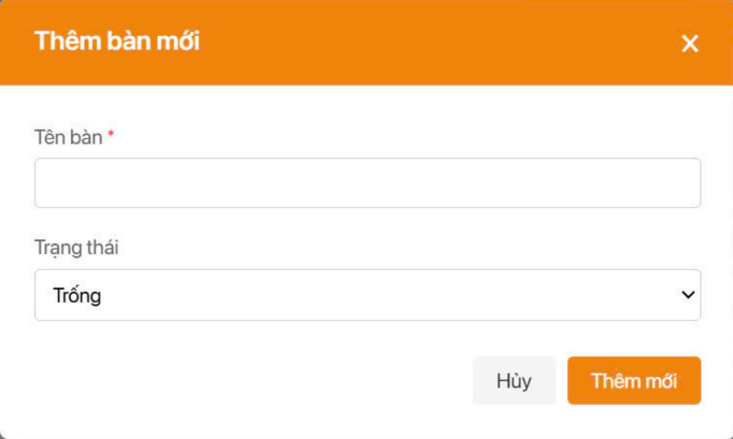
 |  |  | 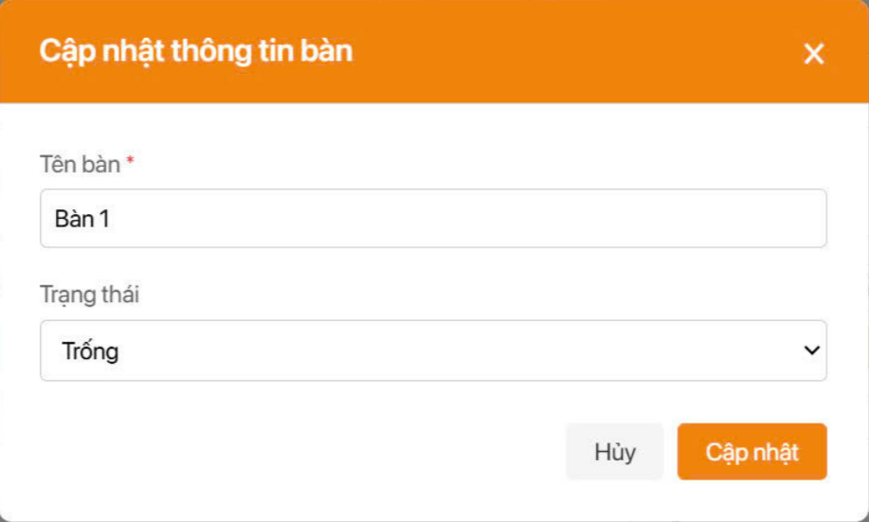
Test Case ID | Mô tả | Hành động | Điều kiện tiên quyết | Kết quả mong đợi | Kết quả thực tế | Kết quả |  |  | Chú thích
 |  |  |  |  |  | Vòng 1
 |  |  |  |  |  | Trạng thái | Ngày kiểm tra | Người kiểm tra
GUI_SHOW Trang Quản lý bàn
GUI-QLB01 | [Đặt bàn]Button |  |  | Button : brown Status : enable | Button : brown Status : enable | Passed | 2025-04-09 | Linh
GUI-QLB02 | [Thêm bàn mới]Button |  |  | Button : orange Status : enable | Button : orange Status : enable | Passed | 2025-04-09 | Linh
GUI-QLB03 | [Sửa]Button |  |  | Button : brown Status : enable | Button : brown Status : enable | Passed | 2025-04-09 | Linh
GUI-QLB04 | [Xoá]Button |  |  | Button : red Status : enable | Button : red Status : enable | Passed | 2025-04-09 | Linh
GUI-QLB05 | [Trạng thái]Option |  |  | Color : black Status : enable | Color : black Status : enable | Passed | 2025-04-09 | Linh
FUNC_SHOW Trang Quản lý bàn
FUNC-QLB01 | Kiểm tra xem nhấn vào nút "Đặt Bàn" có hiển thị danh sách các bàn đã đặt không | 1.Vào trang chủ dành cho Admin 2.Chọn chức năng Quản lý bàn 3.Nhấn nút "Đặt bàn" | Đã đăng nhập vào Admin | Hiển thị danh sách các bàn đã đặt | Hiển thị danh sách các bàn đã đặt | Passed | 2025-04-09 | Linh
FUNC-QLB02 | Kiểm tra xem nhấn vào nút "Thêm bàn mới" có hiển thị giao diện thêm bàn không | 1.Vào trang chủ dành cho Admin 2.Chọn chức năng Quản lý bàn 3.Nhấn nút "Thêm bàn mới" | Đã đăng nhập vào Admin | Hiển thị giao diện thêm bàn | Hiển thị giao diện thêm bàn | Passed | 2025-04-09 | Linh
FUNC-QLB03 | Kiểm tra xem nhấn vào nút "Sửa" có hiển thị giao diện sửa bàn không | 1.Vào trang chủ dành cho Admin 2.Chọn chức năng Quản lý bàn 3.Chọn bàn muốn sửa 4.Nhấn nút"Sửa" | Đã đăng nhập vào Admin | Hiển thị giao diện sửa bàn | Hiển thị giao diện sửa bàn | Passed | 2025-04-09 | Linh
FUNC-QLB04 | Kiểm tra xem nhấn vào nút "Xoá" có hiển thị thông báo xác nhận không | 1.Vào trang chủ dành cho Admin 2.Chọn chức năng Quản lý bàn 3.Chọn bàn muốn xoá 4.Nhấn nút"Xoá" | Đã đăng nhập vào Admin | Hiển thị thông báo xác nhận xoá bàn | Hiển thị thông báo xác nhận xoá bàn | Passed | 2025-04-09 | Linh
FUNC-QLB05 | Kiểm tra thêm bàn mới thành công | 1.Vào trang chủ dành cho Admin 2.Chọn chức năng Quản lý bàn 3.Nhấn nút "Thêm bàn mới" 4.Nhập tên bàn 5.Chọn trạng thái 6.Nhấn nút "Thêm mới" | Đã đăng nhập vào Admin | Thêm bàn thành công | Thêm bàn thành công | Passed | 2025-04-09 | Linh
FUNC-QLB06 | Kiểm tra thêm bàn mới không thành công vì không nhập tên bàn | 1.Vào trang chủ dành cho Admin 2.Chọn chức năng Quản lý bàn 3.Nhấn nút "Thêm bàn mới" 4.Không nhập tên bàn 5.Chọn trạng thái 6.Nhấn nút "Thêm mới" | Đã đăng nhập vào Admin | Thêm bàn thất bại | Thêm bàn thất bại | Passed | 2025-04-09 | Linh
FUNC-QLB07 | Kiểm tra thêm bàn mới không thành công vì không chọn trạng thái bàn | 1.Vào trang chủ dành cho Admin 2.Chọn chức năng Quản lý bàn 3.Nhấn nút "Thêm bàn mới" 4.Nhập tên bàn 5.Không chọn trạng thái 6.Nhấn nút "Thêm mới" | Đã đăng nhập vào Admin | Thêm bàn thất bại | Thêm bàn thất bại | Passed | 2025-04-09 | Linh
FUNC-QLB08 | Kiểm tra sửa bàn thành công | 1.Vào trang chủ dành cho Admin 2.Chọn chức năng Quản lý bàn 3.Chọn bàn muốn sửa 4.Nhấn nút"Sửa" 5.Nhập tên hoặc trạng thái cần sửa 6.Nhấn nút "Lưu" | Đã đăng nhập vào Admin | Sửa bàn thành công | Sửa bàn thành công | Passed | 2025-04-09 | Linh
FUNC-QLB09 | Kiểm tra sửa bàn thất bại vì không thay đổi tên bàn hoặc trạng thái | 1.Vào trang chủ dành cho Admin 2.Chọn chức năng Quản lý bàn 3.Chọn bàn muốn sửa 4.Nhấn nút"Sửa" 5.Không nhập tên hoặc trạng thái cần sửa 6.Nhấn nút "Lưu" | Đã đăng nhập vào Admin | Sửa bàn thất bại | Sửa bàn thất bại | Passed | 2025-04-09 | Linh

